Окно1
 | 1 Окно
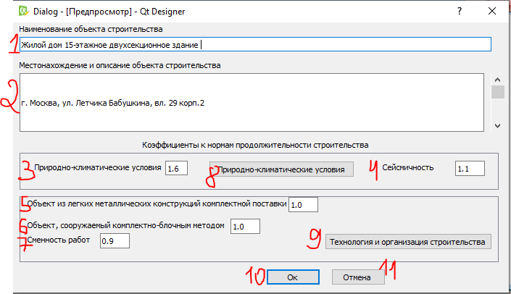
№ | НАЗВАНИЕ СТРОК В ОКНЕ | ТИП ДАННЫ, КАК ПОЯВЛЯЕТСЯ ДАННЫЕ В ЯЧЕЙКЕ
1 | Наименование объектов строительства | строки, пользователь вводит сам название
2 | Местонахождение и описание объекта строительства | строки, пользователь вводит сам название
3 | Природно-климатические условия | числовой, передаются с строки "Итоговый коэф. … стро-ва" окно 2
4 | Сейсмичность | числовой, передаются с поля "Сейсмичность" окно 2
5 | Объект из легких металиических конструкций… | числовой, передается с строки "объекты из легких металлических..." окно 3
6 | Объект, сооружаемый комплектно-блочным методом | числовой, передается с строки "Объект, сооружаемый комплектно-блочным методом" окно 3
7 | Сменность работ | числовой, передается с строки "Сменность работ" окно 3
8 | Кнопка "Природно-климатические условия" | переход на окно2
9 | Кнопка "Технология и организация строительства" | переход на окно3
10 | Кнопка "ОК" | переход на окно 4
11 | Кнопка "Отмена" | закрытие данного окна

Окно2
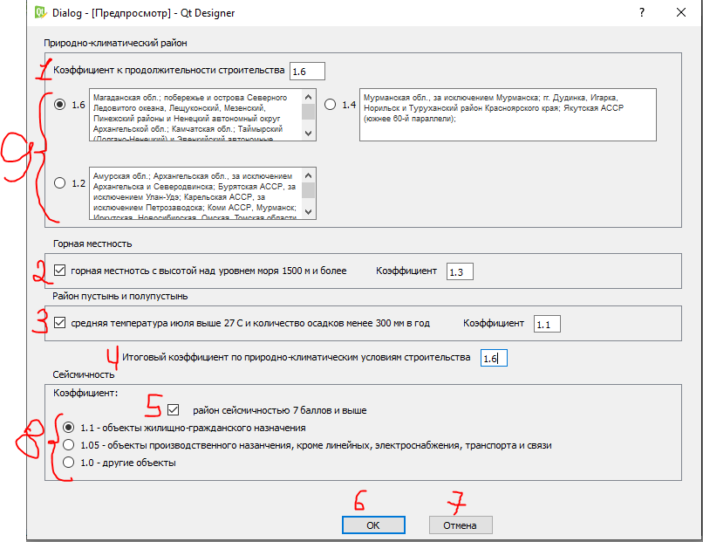
 | Окно 2
№ | НАЗВАНИЕ СТРОК В ОКНЕ | ТИП ДАННЫ, КАК ПОЯВЛЯЕТСЯ ДАННЫЕ В ЯЧЕЙКЕ
1 | Коэффициент продолжительности стротельства | числовой, заполняется выбором соответствующего коэффициента
2 | Горная местность с высотой над уровнем моря 1500… | поставив галочу становится активным коэф. 1.3 , расположенный напротив данной строки
3 | Район пустынь и полупустынь | поставив галочу становится активным коэф. 1.1 , расположенный напротив данной строки
4 | Итоговый коэффициент | числовой, при выборе хотя бы несколькичх коэф. пользователем передается max из них. Данный коэф. передается в строку 3 окна 1
5 | район сейсмичностью 7 баллов и выше | ставится галочка, поставив галочку пользователь может выбрать один из низлежащих коэф.
6 | Кнопка "ОК" | после нажатия кнопки - переход на окно 1 и передача соответсвующих коэф. в строки на окне 1
7 | Кнопка "Отмена" | после нажатия кнопки - переход на окно
8 | Выбор одного из коэф. | перердачи данного коэф. в строку 4 окна 1
9 | Выбор одного из коэф. | пользоваетль может выбрать один из коэф.

Окно 3
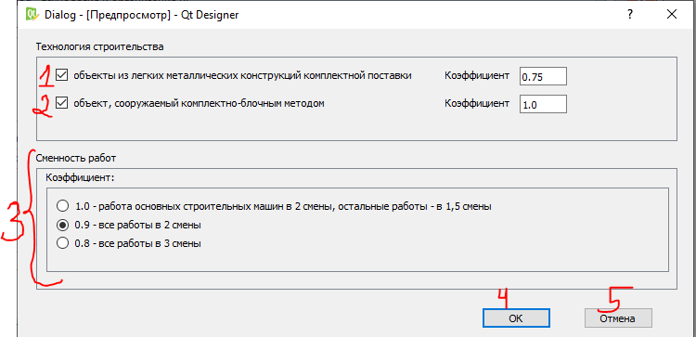
 | Окно 3

№ | НАЗВАНИЕ СТРОК В ОКНЕ | ТИП ДАННЫ, КАК ПОЯВЛЯЕТСЯ ДАННЫЕ В ЯЧЕЙКЕ
1 | Объекты из легких металл. Конструкций комплектной поставки | поставив галочу становится активным коэф. 0.75 , расположенный напротив данной строки, передается в строку 5 окно1
2 | Объект, сооружаемый комплектно-блочным методом | поставив галочу становится активным коэф. 1.0 , расположенный напротив данной строки, передается в строку 6 окно1
3 | Поле сменность работ | можно выбрать один из коэф, передается в строку 7 окно1
4 | Кнопка "ОК" | после нажатия кнопки - переход на окно 1 и передача соответсвующих коэф. в строки на окне 1
5 | Кнопка "Отмена" | после нажатия кнопки - переход на окно

Окно 4
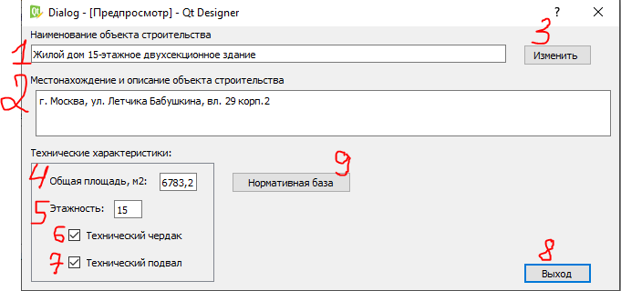
Окно 4 | ,появляется после нажатия 10 кнопки "ОК" окно1

№ | НАЗВАНИЕ СТРОК В ОКНЕ | ТИП ДАННЫ, КАК ПОЯВЛЯЕТСЯ ДАННЫЕ В ЯЧЕЙКЕ
1 | Наименование объектов строительства | строка, должны передаться сюда с строки 1 окна 1
2 | Местонахождение и описание объекта строительства | строка, должны передаться сюда с строки 2 окна 1
3 | Кнопка "Изменить" | после нажатия кнопки-переход на 1 окно
4 | Общая площадь, м2 | числовой, пользователь вводит площадь, передается в 6 строку окно 6 интерполяция
5 | Этажность | числовой, пользователь вводит этажность. Данное число никуда дальше НЕ предается
6 | Технический чердак | пользоваетель ставит галочку, никуда дальше НЕ предается
7 | Технический подвал | пользоваетель ставит галочку, никуда дальше НЕ предается
8 | Кнопка "Выход" | закрытие программы
9 | Кнопка "Нормативная база" | Переход на окно 5

Окно 5
Окно 4 | ,появляется после нажатия 9 кнопки "Норматив. база" окно4

№ | НАЗВАНИЕ СТРОК В ОКНЕ | ТИП ДАННЫ, КАК ПОЯВЛЯЕТСЯ ДАННЫЕ В ЯЧЕЙКЕ
1 | Нормативная база | при переходе на это должно уже стоять "СНиП 1.04.03-85"
2 | Жилые здания | Выпадающий список. Подробнее в тексте справа | 2.
3 | Торговля и общественное питание | Будет заполнен только сам выпадающий список
4 | Объект | Заполняется автоматически, выбрав соответсвующее здание из выпадающего списка 2
5 | Характеристика | Заполняется автоматически, выбрав соответсвующее здание из выпадающего списка 2.С функция выбора
6 | Общая площадь | Заполняется автоматически, выбрав соответсвующее здание из выпадающего списка 2.С функция выбора
7 | Норма продолжительности строи-ва, мес. | Заполняется автоматически, выбрав соответсвующее здание из выпадающего списка 2
8 | Кнопка "Интерполяция" | переход на окно 6, во вкладку интерполяция
9 | Кнопка "Экстраполяция" | переход на окно 6, во вкладку экстраполяция
10 | Кнопка "Расчетный метод" | переход на окно 7
11 | Продолжительность стр-ва, от расчет "Интерполяция" | числовой, передается
12 | Продолжительность стр-ва, от расчет "Экстраполяция" | числовой, передается
13 | Продолжительность стр-ва, от расчет "Расчетный метод" | числовой, передается
14 | Текст в поле | Данный текст появляется с открытием данного окна
15 | Кнопка "Выход" | Завершение работы программы
16 | Коэффиценты: 2 секции, 4 секции, свыше 4 секции | Пользователь может выбрать одну из них
17 | Пользователь вводит количество свай | числовой. Далее данное число делится на 10 и передается в строку 18
18 | Кнопка "Расчет продолжительности с учетом свай" | нажимая кнопку, получаем расчет. Расчет получается делением на 10 строку 17
Этого нет в интерфейсе

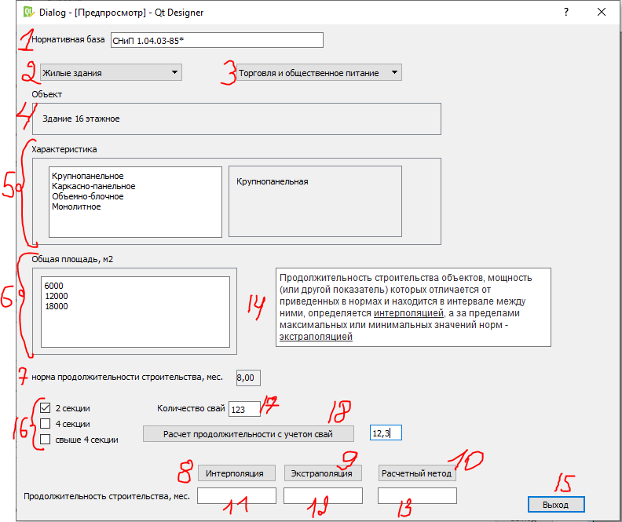
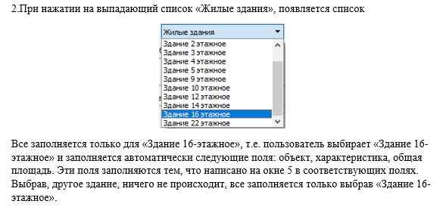
 | Вроде как сделал но смотри сам
 | я логику не до конца понимаю тут
 | Надо делать, там вроде как передовать из класса в класс нужно

Окно 6 интерполяция
Окно 6 | ,появляется после нажатия 8 кнопки "Интерполяция" окно5

№ | НАЗВАНИЕ СТРОК В ОКНЕ | ТИП ДАННЫ, КАК ПОЯВЛЯЕТСЯ ДАННЫЕ В ЯЧЕЙКЕ
1 | Формула, с разъяснением переменных | появляется с появлением окна
2 | Т1 | числовой, заполняется самостоятельно пользователем
3 | Т2 | числовой, заполняется самостоятельно пользователем
4 | S1 | числовой, заполняется самостоятельно пользователем
5 | S2 | числовой, заполняется самостоятельно пользователем
6 | S | числовой, заполняется самостоятельно пользователем
7 | T | высчитывается формулой, передает свое значение строке 11 окно 5
8 | Кнопка "Т" | после нажатия кнпоки, осуществляется расчет продолжительности по формуле 1, и число повляется в строке 7
9 | Кнпока "Назад" | после нажати кнопки - переход на окно 5
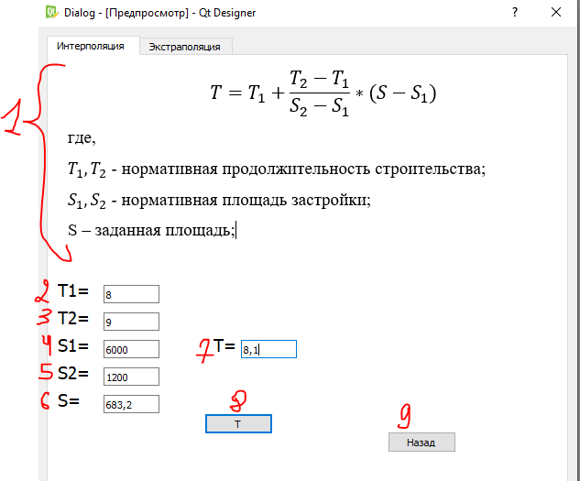
 | сделано
 | тебе набо передавать только вычисленные значения

Окно 6 экстраполяция
Окно 6 | ,появляется после нажатия 9 кнопки "Экстраполяция" окно5

№ | НАЗВАНИЕ СТРОК В ОКНЕ | ТИП ДАННЫ, КАК ПОЯВЛЯЕТСЯ ДАННЫЕ В ЯЧЕЙКЕ
1 | Формула, с разъяснением переменных | появляется с появлением окна
2 | Тэ | числовой, заполняется самостоятельно пользователем
3 | Тмин(макс) | числовой, заполняется самостоятельно пользователем
4 | Sмин(макс) | числовой, заполняется самостоятельно пользователем
5 | Sэ | числовой, заполняется самостоятельно пользователем
6 | а | числовой, заполняется самостоятельно пользователем
7 | T | высчитывается формулой, передает свое значение строке 12 окно 5
8 | Кнопка "Т" | после нажатия кнпоки, осуществляется расчет продолжительности, и число повляется в строке 7
9 | Кнпока "Назад" | после нажати кнопки - переход на окно 5

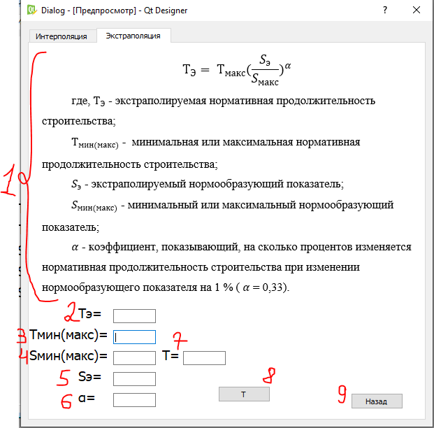
 | тоже самое что и в интерполяции

Окно 7
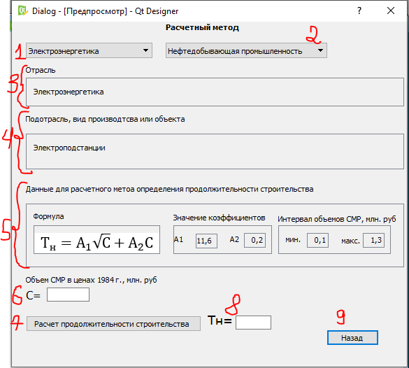
Окно | ,появляется после нажатия 10 кнопки "Расчетный метод" окно5

№ | НАЗВАНИЕ СТРОК В ОКНЕ | ТИП ДАННЫ, КАК ПОЯВЛЯЕТСЯ ДАННЫЕ В ЯЧЕЙКЕ
1 | Электроэнергетика | Выпадающий список. Подробнее в тексте справа
2 | Нефтедобывающая промышленность | Будет заполнен только сам выпадающий список
3 | Отрасль | После выбора из выподающего списка отрасль, он будет дублироваться на эту строку
4 | Подотрасль, вид производства или объекта | После выбора из выподающего списка подотрасль, он будет дублироваться на эту строку
5 | Формулы, перемннные | Появятся с появлением данного окна
6 | С | Пользователь сам вбивает объем, но в интервале от 0.1 до 1,3
7 | Кнопка "Расчет продолжительности строительства" | расчитывает по формуле 5
8 | Тн | полученное число передается в 13 строку окно 5
9 | Кнопка "Назад" | после нажатия переход на окно 5

